关系图
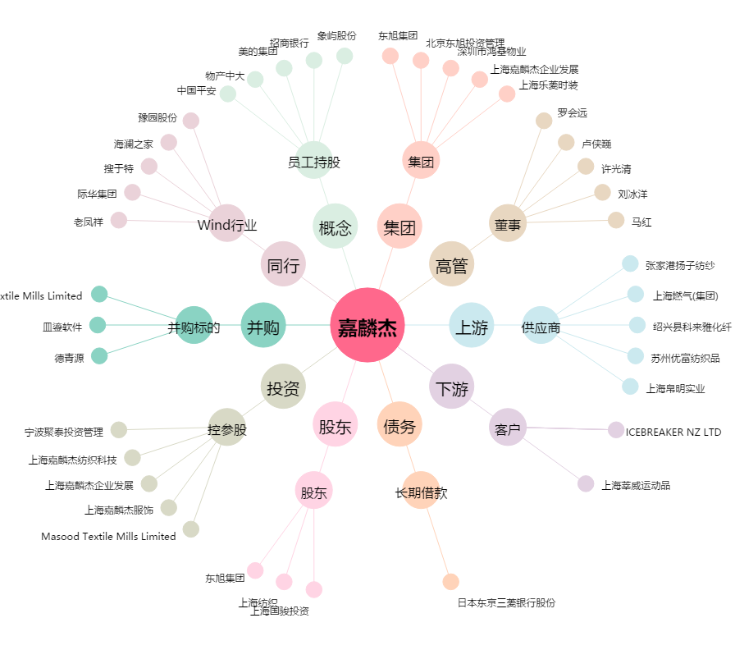
嘉麟杰[002486.SZ] - 关系概览图

